Análisis
Riesgos Iniciales | Zona de Riesgo Inicial |  |  |  | Riesgo con controles | Zona de Riesgo controles |  |  |  | Clasificación Riesgo | Cuenta de Clasificación
Proceso/Clasificación | Alta | Baja | Media | Total general | Proceso/Clasificación | Alta | Baja | Media | Total general | Riesgos Ambientales | 1
Gestión Administración de las TICs | 3 | 1 |  | 4 | Gestión Administración de las TICs | 1 | 2 | 1 | 4 | Riesgos Atención al Ciudadano | 2
Gestión Autoridad Ambiental Urbana |  |  | 4 | 4 | Gestión Autoridad Ambiental Urbana |  |  | 4 | 4 | Riesgos de Corrupción | 4
Gestión Autoridad de Transporte |  | 2 | 2 | 4 | Gestión Autoridad de Transporte |  | 4 |  | 4 | Riesgos de Imagen | 1
Gestión de Atención al Ciudadano |  | 1 |  | 1 | Gestión de Atención al Ciudadano |  | 1 |  | 1 | Riesgos de Procesos | 14
Gestión de Direccionamiento Estratégico e Institucional | 1 | 1 | 2 | 4 | Gestión de Direccionamiento Estratégico e Institucional |  | 3 | 1 | 4 | Riesgos de Tecnología y Asuntos Técnicos | 7
Gestión de la Mejora Continua | 2 |  | 1 | 3 | Gestión de la Mejora Continua |  | 2 | 1 | 3 | Riesgos Estrategicos | 3
Gestión de la Planeación Metropolitana | 1 |  | 1 | 2 | Gestión de la Planeación Metropolitana |  |  | 2 | 2 | Riesgos Financieros | 10
Gestión de los Recursos Financieros | 2 | 4 | 5 | 11 | Gestión de los Recursos Financieros | 1 | 6 | 4 | 11 | Riesgos Políticos/ Legales | 10
Gestión del Talento Humano | 1 | 1 | 2 | 4 | Gestión del Talento Humano |  | 1 | 3 | 4 | Total general | 52
Gestión Desarrollo de Proyectos de Infraestructura Pública | 1 |  | 3 | 4 | Gestión Desarrollo de Proyectos de Infraestructura Pública |  | 2 | 2 | 4
Gestión Documental y Bibliográfica |  | 1 |  | 1 | Gestión Documental y Bibliográfica |  | 1 |  | 1
Gestión Jurídico Administrativa | 1 |  | 2 | 3 | Gestión Jurídico Administrativa |  |  | 3 | 3
Gestión Logística | 2 |  | 1 | 3 | Gestión Logística |  | 1 | 2 | 3
Gestión Regulatoria y Sancionatoria | 3 |  | 1 | 4 | Gestión Regulatoria y Sancionatoria |  | 2 | 2 | 4
Total general | 17 | 11 | 24 | 52 | Total general | 2 | 25 | 25 | 52

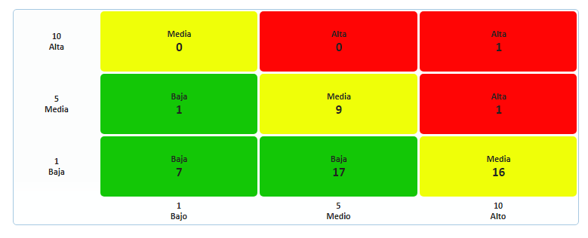
Análisis de resultados: Se observa un total de 52 Riesgos en los diferentes procesos de la Entidad, dividiéndose en 9 clasificaciones:
1. Riesgos ambientales
2. Riesgos de Atención Al Ciudadano
3. Riesgos de Corrupción
4. Riesgos de Imagen
5. Riesgos de Procesos
6. Riesgos de Tecnología y Asuntos Técnicos
7. Riesgos Estratégicos
8. Riesgos Financieros
9. Riesgos Políticos/Legales
La Entidad mediante el método cualitativo, Análisis del Modo y Efecto de Falla (AMEF), realizó un análisis de los riesgos existentes o potenciales de los procesos, determinando la severidad y probabilidad de ocurrencia.
Lo anterior, permitió a la Entidad determinar la calificación del riesgo inicial (verde, amarrillo o rojo), y así mismo identificar los tratamientos y controles a aplicar.
De los 52 riesgos identificados y de acuerdo al análisis de probabilidad (Ocurrencia) e impacto (Severidad) realizados por los responsables de los procesos; de los 52 riesgos, 17 se encuentran en zona de riesgo alta (rojo), 24 en zona media (amarillo) y 11 en zona baja (verde).
Luego de realizar el análisis se observa una valoración de controles implementados en la Entidad como: Herramientas, manuales, instructivos, procedimientos, frecuencias de la ejecución de los controles, responsables, tiempos; entre otros; que permitieron una recalificación del riesgo para ver si el mismo fue reducido o evitado como resultado de los controles propuestos.
Como se observa en la Tabla Calificación del Riesgo Inicial y al compararla con la Tabla Calificación del Riesgo Asumido, al aplicar los tratamientos y/o controles se observa que estos son efectivos; ya que, de los 17 riesgos que se encontraban en zona alta (Roja), 12 pasaron a Zona media (amarillo), 3 a zona baja (verde) y 2 permanecieron en zona alta (Rojo).
Los dos (2) riesgos que se encuentran en zona alta (Roja) son:
1. Perdida en la confiabilidad de la información, del proceso Gestión Administración de las TICs
2. Obsolescencia Tecnológica, del proceso Gestión de los Recursos Financieros.
Estos riesgos deben ser analizados con detenimiento para la aplicación de nuevos controles, que permitan una baja probabilidad e impacto de ocurrencia.

